Inundación
CALCULO DE AMENAZA POR INUNDACIÓN |  | Rango | Calificación
 |  | <1.0 | Muy Bajo
 |  | 1.0 - 1.9 | Bajo
Dónde |  | 2.0 -2.9 | Medio
AI: Amenaza por inundación |  | 3,0 - 3,9 | Alto
SG: Susceptibilidad geomorfológica |  | 4.0 - 5,0 | Muy Alto
P: Calificación por Precipitación

UNIDAD GEOMORFOLÓGICA | AMB_MORF | NOMENCLAT | Ponderación | Area_Ha | PORCENTAJE | Unidad Gemorfológica | Ambiente Morfogénetico | Área | Ponderación UG
Zona Urbana |  | Zu | Muy Bajo |  |  | Zona Urbana |  | 0.586942 | 1 | 1
Montaña | Estructural denudativo | MÑ-FV | Media |  |  | Montaña | Estructural Denudativo | 0.269615 | 3 | 2.4
Total

Rango de Precipitación | Categoría | Calificación
<1000 | Muy Baja | 1 |  |  |  | Amenaza por Inundación | Área | Calificación
1000-2000 | Baja | 2 |  |  |  | Zona Urbana | 0.586942 | 1 | Bajo
2000-3000 | Moderada | 3 |  |  |  | Montaña | 0.269615 | 2.4 | Medio
3000-4000 | Alta | 4
>400 | Muy Alta | 5

Nota: Precipitación promedio Bogotá DC se encuentra en un rango entre 790 a 1000, según IDIGER; 2022
 |  |  |  |  |  | Amenaza por Inundación | Área | %
 |  |  |  |  |  | Baja | 0.586942 | 68.52%
 |  |  |  |  |  | Media | 0.269615 | 31.48%
Amenaza por Inundación
 |  |  |  |  |  | Total | 0.856557 | 100.00%

Movimientos en Masa
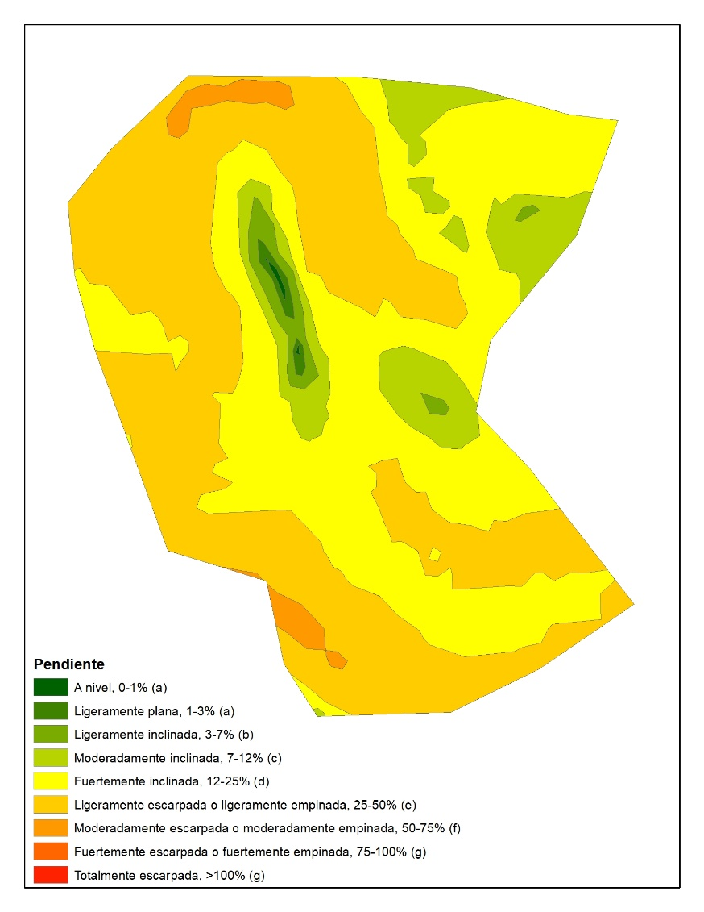

 | Variables | Factores | Escala
 | Geomorfología | Vertientes Antrópicos Altas | 3
 |  | Vertientes Antrópicas Medias | 2
 |  | Vertientes Antrópicas Bajas | 1
 | Usos del suelo | Áreas depositos de estériles | 5
 |  | Áreas intervenidas y regeneradas | 4 |  |  |  |  |  |  | Rango | Calificación
 |  | Áreas a intervenir de operación minera | 3 |  |  |  |  |  |  | <1.0 | Muy Bajo
 |  | Áreas de depositos de estériles en revegetalización | 2 |  |  |  |  |  |  | 1.0 - 1.9 | Bajo
 |  | Áreas en Protección | 1 |  |  |  |  |  |  | 2.0 -2.9 | Medio
 | Geología | Depósitos Aluviales | 2 |  |  |  |  |  |  | 3,0 - 3,9 | Alto
 |  | Dunitas | 2 |  |  |  |  |  |  | 4.0 - >5,0 | Muy Alto
 |  | Flujo de Escombros | 3
 |  | Lleno de estériles | 2
 |  | Lleno de esteriles recientes | 4
 |  | Suelo Antrópico | 5
 | Pendientes | 0-30 grados | 2
 |  | 30 - 40 Grados | 3
 |  | 40 - 60 Grados | 4
 |  | > 60 grados | 5

 | Amenaza por movimientos en Masa = 0,7*Sc MM + 0,2*P+SO

Susceptibilidad por Movimiento en Masa |  | Calificación |  | Amenaza por Movimiento en Masa |  |  |  |  | Ponderación | Calificación | Área | %
Zona Urbana |  | 2.8 | Baja | Zona Urbana pendientes A nivel, 0-1% (a) |  |  |  | 1 | 2.6 | Medio | 0.000545 | 0.06%
Montaña |  | 3.2 | Media | Zona Urbana Ligeramente plana, 1-3% (a) |  |  |  | 1 | 1.9 | Bajo | 0.00377 | 0.44%
 |  |  |  | Zona Urbana Ligeramente inclinada, 3-7% (b) |  |  |  | 2 | 3.6 | Alto | 0.014474 | 1.70%
 |  |  |  | Zona Urbana Moderadamente inclinada, 7-12% © |  |  |  | 2 | 3.6 | Alto | 0.083401 | 9.82%
Rango de Precipitación | Categoría | Calificación |  | Montaña Fuertemente inclinada, 12-25% (d) |  |  |  | 3 | 4.6 | Muy Alto | 0.34291 | 40.36%
<1000 | Muy Baja | 1 |  | Montaña Ligeramente escarpada o ligeramente empinada, 25-50% € |  |  |  | 3 | 4.6 | Muy Alto | 0.387161 | 45.57%
1000-2000 | Baja | 2 |  | Montaña Moderadamente escarpada o moderadamente empinada, 50-75% (f) |  |  |  | 4 | 4.9 | Muy Alto | 0.017308 | 2.04%
2000-3000 | Moderada | 3 |  | Total |  |  |  |  |  |  | 0.849569 | 100.00%
3000-4000 | Alta | 4
>400 | Muy Alta | 5

Amenaza por Movimiento en Masa
 |  | %
Baja |  | 36.7%
Media |  | 40.6%
Alto |  | 0.0%
Muy Alto |  | 22.7%
 |  |  |  | Amenaza por Movimiento en Masa |  | Área | %
 |  |  |  | Baja |  | 0.31 | 36.7%
 |  |  |  | Media |  | 0.35 | 40.6%
 |  |  |  | Alto |  | 0 | 0.0%
 |  |  |  | Muy Alto |  | 0.19 | 22.7%
 |  |  |  | Total |  | 0.857291 | 100.0%

 |  |  |  | Amenaza por Movimiento en Masa | Calificación | Área | %
 |  |  |  | Montaña Fuertemente escarpada o fuertemente empinada, 75-100% | Muy alta | 0.00 | 0.01
 |  |  |  | Montaña Fuertemente inclinada, 12-25% | Muy alta | 0.12 | 14.05
 |  |  |  | Montaña Ligeramente escarpada o ligeramente empinada, 25-50% | Muy alta | 0.06 | 6.97
 |  |  |  | Montaña Moderadamente escarpada o moderadamente empinada, 50-75% | Muy alta | 0.01 | 1.63
 |  |  |  | Montaña Moderadamente inclinada, 7-12% | Medio | 0.03 | 3.38
 |  |  |  | Zona Urbana Fuertemente inclinada, 12-25% | Medio | 0.20 | 23.26
 |  |  |  | Zona Urbana Ligeramente escarpada o ligeramente empinada, 25-50% | Medio | 0.10 | 11.29
 |  |  |  | Zona Urbana Moderadamente escarpada o moderadamente empinada, 50-75% | Medio | 0.02 | 2.68
 |  |  |  | Zona Urbana Fuertemente escarpada o fuertemente empinada, 75-100% | Bajo | 0.00 | 0.40
 |  |  |  | Zona Urbana Ligeramente inclinada, 3-7% | Bajo | 0.10 | 11.33
 |  |  |  | Zona Urbana Moderadamente inclinada, 7-12% | Bajo | 0.11 | 13.07
 |  |  |  | Montaña Ligeramente inclinada, 3-7% | Muy Bajo | 0.05 | 5.50
 |  |  |  | Zona Urbana A nivel, 0-1% | Muy Bajo | 0.05 | 6.30
 |  |  |  | Zona Urbana Ligeramente plana, 1-3% | Muy Bajo | 0.00 | 0.12
 |  |  |  | Total general |  | 0.86 | 100.00

Niveles Ceráunicos
DDT=0,0017NC^1,56
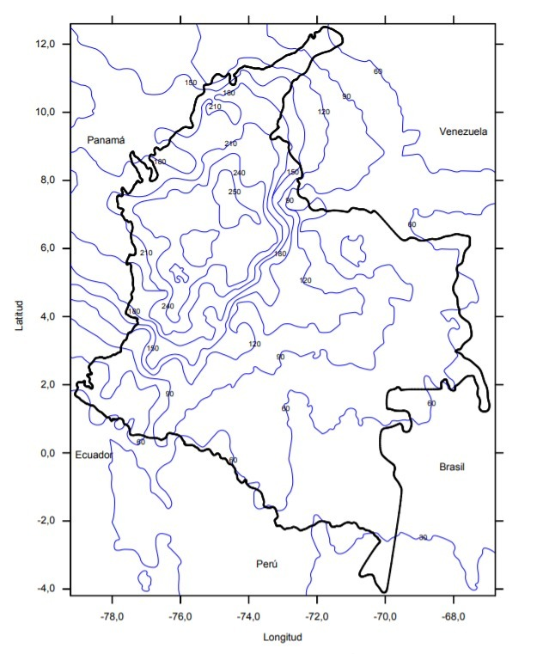

 | Rango NC al Año | Probabilidad | RANGO DDT (Descargas/km2 año) | PROBABILIDAD
 | ≤ 60 | Muy baja | ≤ ,0,9 | Muy Baja
 | 61 - 120 | Baja | 1,0- 2,0 | Baja
 | 121 - 180 | Media | 2,0- 3,0 | Media
 | 181 - 240 | Alta | 3,0- 4,0 | Alta
 | ≥ 241 | Muy alta | ≥ 5 | Muy Alta

 | Municipio |  | Municipios del Área de influencia | Nivel Ceráunico | Densidad de Rayos DDT | Calificación
 | Bogotá |  | Bogotá | 120 | 2.9783221076 | Baja

 | Localidad
 | Santa Fe

Incendios
 |  |  | Rango | Calificación
 |  |  | < 1.5 | Muy Bajo
SUSC= CAL(tc) + CAL(dc) + CAL(ct) |  |  | 1.5 - 2.5 | Bajo
 |  |  | 2.5 - 3.5 | Medio
 |  |  | 3.5 - 4.5 | Alto
Susc: Suceptibilidad de la vegetación |  |  | >4.5 | Muy Alto
Cal: Calificación por tipo de Combustible
Cal (Dc): Calificación por tipo de duración del combustible
Cal (Ct): Calificación de la carga total de combustibles

Cobertura Corine Land Cover | NM | Área | Tipo de Combustible | Categoria de Amenaza | Calificación | Duración Combustible | Categoria De Amenaza | Calificación | Carga total del Combustible | Categoria de Amenaza | Calificación
Tejido urbano continuo | 1.1.1 | 0.0222972 | Areas Urbanas | #REF! | 1 | No Combustibles | #REF! | 1 | áreas urbanas < 1 Ton/Ha | #REF! | 2
Tejido urbano continuo | 1.1.1 | 0.0222988 | Areas Urbanas | #REF! | 1 | No Combustibles | #REF! | 1 | áreas urbanas < 1 Ton/Ha | #REF! | 2
Tejido urbano continuo | 1.1.1 | 0.0436012 | Areas Urbanas | #REF! | 1 | No Combustibles | #REF! | 1 | áreas urbanas < 1 Ton/Ha | #REF! | 2
Tejido urbano continuo | 1.1.1 | 0.0037152 | Areas Urbanas | #REF! | 1 | No Combustibles | #REF! | 1 | áreas urbanas < 1 Ton/Ha | #REF! | 2
Instalaciones recreativas | 1.4.2 | 0.0262512 | No combustibles | #REF! | 1 | No Combustibles | #REF! | 1 | áreas urbanas < 1 Ton/Ha | #REF! | 2
Instalaciones recreativas | 1.4.2 | 0.0053877 | No combustibles | #REF! | 1 | No Combustibles | #REF! | 1 | áreas urbanas < 1 Ton/Ha | #REF! | 2
Bosque fragmentado | 3.1.3 | 0.227139 | Arboles/arbustos | #REF! | 3 | 100 Horas | #REF! | 2 | Muy Alta (más de 100-100 ton/ha) | #REF! | 5
Instalaciones recreativas | 1.4.2 | 0.0227453 | No combustibles | #REF! | 1 | No Combustibles | #REF! | 1 | áreas urbanas < 1 Ton/Ha | #REF! | 2
Vegetaci√≥n secundaria/transici√≥n | 3.2.3 | 0.191914 | Arboles/arbustos | #REF! | 3 | 10 Horas | #REF! | 3 | Moderada /50-100 Ton /ha) | #REF! | 4
Vegetaci√≥n secundaria/transici√≥n | 3.2.3 | 0.0224864 | Arboles/arbustos | #REF! | 3 | 10 Horas | #REF! | 3 | Moderada /50-100 Ton /ha) | #REF! | 4
Pastos limpios | 2.3.1 | 0.022963 | Pastos | #REF! | 5 | 1 hora | #REF! | 4 | Baja (1-50 Ton/ha) | #REF! | 3
Pastos limpios | 2.3.1 | 0.072945 | Pastos | #REF! | 5 | 1 hora | #REF! | 4 | Baja (1-50 Ton/ha) | #REF! | 3
Pastos limpios | 2.3.1 | 0.0638622 | Pastos | #REF! | 5 | 1 hora | #REF! | 4 | Baja (1-50 Ton/ha) | #REF! | 3
Zonas verdes urbanas | 1.4.1 | 0.108543 | Pastos/Hierbas | #REF! | 5 | 1 hora | #REF! | 4 | Moderada /50-100 Ton /ha) | #REF! | 4
Total |  | 0.8561492

Cobertura Corine Land Cover | NM | Total Amenaza |  |  | Área m2 | % |  | Amenaza por Incendios |  | Área | %
Tejido Urbano Continuo | 1.1.1. | Muy Bajo |  | 1.33 | 0.0919124 | 10.74% |  | Muy Bajo |  | 0.1462966 | 17.09%
Instalaciones recreativas | 1.4.2. | Muy Bajo |  | 1.33 | 0.0543842 | 6.35% |  | Medio |  | 0.4415394 | 51.57%
Bosque Fragmentado | 3.1.3 | Medio |  | 3.33 | 0.227139 | 26.53% |  | Alto |  | 0.2683132 | 31.34%
Vegetación secundaria y/o en transición | 3.2.3. | Medio |  | 3.33 | 0.2144004 | 25.04% |  | Total |  | 0.8561492 | 100.00%
Pastos Limpios | 2.3.1 | Alto |  | 4.00 | 0.1597702 | 18.66%
Zonas verdes Urbanas | 1.4.1. | Alto |  | 4.33 | 0.108543 | 12.68%
Total |  |  |  |  | 0.8561492 | 100.00%

Amenaza por Incendio CEPIIS

Vulnerabilidad
AMENAZA |  | PROBABILIDAD | CALIFICACIÓN | Amenaza |  | FRAGILIDAD |  |  |  | Promedio | EXPOSICIÓN |  |  |  | Promedio | VULNERABILIDAD |  |  |  | Promedio
NATURAL | Sismo | 4 | Ocasional |  |  | Individual | Social | Socioeconómico | Ambiental |  | Individual | Social | Socioeconómico | Ambiental |  | Categoria Individual | Categoria Social | Categoria Socioeconómico | Categoria Ambiental
 | Inundación | 2 | Improbable
 | Avenidas Torrenciales | 3 | Remoto
 | Movimientos en masa | 4 | Ocasional
 | Erosión | 3 | Remoto | NATURAL | Sismo | 3 | 2 | 2 | 3 | 2.5 | 4 | 4 | 2 | 2 | 3.00 | 6.0 | 4.0 | 2.0 | 3.0 | 3.8 | Fragilidad | Calificación |  | Porcentaje | Exposición | Calificación |  | Porcentaje
 | Tormenta Eléctrica | 2 | Improbable |  | Inundación | 3 | 2 | 2 | 4 | 2.75 | 3 | 2 | 2 | 1 | 2.00 | 4.5 | 2.0 | 2.0 | 2.0 | 2.6 | Individual | Alto | 8 | 36.4% | Individual | Alto | 9 | 40.91%
 | Pérdida de Verticalidad de árboles | 3 | Remoto |  | Avenidas Torrenciales | 3 | 3 | 2 | 3 | 2.75 | 3 | 3 | 2 | 2 | 2.50 | 4.5 | 4.5 | 2.0 | 3.0 | 3.5 |  | Medio | 7 | 31.8% |  | Medio | 8 | 36.36%
 | Incendio Forestal | 4 | Ocasional |  | Movimientos en masa | 4 | 2 | 1 | 3 | 2.50 | 4 | 3 | 2 | 1 | 2.50 | 8.0 | 3.0 | 1.0 | 1.5 | 3.4 |  | Bajo | 5 | 22.7% |  | Bajo | 5 | 22.73%
CEPURE (Plantas) | Exposición (Nube de dispersión) | 2 | Improbable |  | Erosión | 2 | 2 | 2 | 2 | 2 | 2 | 2 | 2 | 3 | 2.25 | 2.0 | 2.0 | 2.0 | 3.0 | 2.3 |  | Muy Bajo | 2 | 9.1% | Total |  | 22 | 100.00%
 | Piscina de fuego | 3 | Remoto |  | Tormenta Eléctrica | 4 | 3 | 1 | 2 | 2.5 | 4 | 1 | 1 | 1 | 1.75 | 8.0 | 1.5 | 0.5 | 1.0 | 2.8 | Total |  | 22 | 100.0%
 | Derrame | 2 | Improbable |  | Pérdida de Verticalidad de árboles | 4 | 4 | 2 | 3 | 3.25 | 3 | 2 | 2 | 4 | 2.75 | 6.0 | 4.0 | 2.0 | 6.0 | 4.5
CESI | Explosión | 5 | Moderado |  | Incendio Forestal | 3 | 3 | 2 | 3 | 2.75 | 3 | 3 | 2 | 4 | 3 | 4.5 | 4.5 | 2.0 | 6.0 | 4.3
 | Derrame | 2 | Improbable | CEPURE (Plantas) | Exposición (Nube de dispersión) | 2 | 2 | 2 | 1 | 1.75 | 2 | 4 | 2 | 3 | 2.75 | 2.0 | 4.0 | 2.0 | 1.5 | 2.4
 | Bola de Fuego | 4 | Ocasional |  | Piscina de fuego | 4 | 2 | 2 | 1 | 2.25 | 4 | 2 | 2 | 4 | 3 | 8.0 | 2.0 | 2.0 | 2.0 | 3.5
CETA | Chorro de fuego | 3 | Remoto |  | Derrame | 4 | 3 | 1 | 2 | 2.5 | 3 | 3 | 2 | 3 | 2.75 | 6.0 | 4.5 | 1.0 | 3.0 | 3.6
 | Explosión | 3 | Remoto | CESI | Explosión | 4 | 3 | 3 | 4 | 3.5 | 3 | 3 | 1 | 3 | 2.5 | 6.0 | 4.5 | 1.5 | 6.0 | 4.5 |  |  |  |  | Exposición | Calificación |  | Porcentaje
 | Nube de dispersión | 3 | Remoto |  | Derrame | 3 | 2 | 2 | 2 | 2.25 | 2 | 2 | 1 | 4 | 2.25 | 3.0 | 2.0 | 1.0 | 4.0 | 2.5 | Fragilidad | Calificación |  | Porcentaje | Social | Alto | 4 | 18.2%
BIOCAL | Nube de dispersión | ° | Remoto |  | Bola de Fuego | 3 | 4 | 4 | 1 | 3 | 4 | 3 | 1 | 4 | 3 | 6.0 | 6.0 | 2.0 | 2.0 | 4.0 | Social | Alto | 3 | 13.6% |  | Medio | 11 | 50.0%
CUBO | Dosis tóxica | 2 | Improbable | CETA | Chorro de fuego | 3 | 3 | 2 | 3 | 2.75 | 3 | 3 | 1 | 2 | 2.25 | 4.5 | 4.5 | 1.0 | 3.0 | 3.3 |  | Medio | 11 | 50.0% |  | Bajo | 6 | 27.3%
 | Huella Máxima de Dispersión | 3 | Remoto |  | Explosión | 4 | 2 | 2 | 1 | 2.25 | 4 | 3 | 2 | 4 | 3.25 | 8.0 | 3.0 | 2.0 | 2.0 | 3.8 |  | Bajo | 8 | 36.4% |  | Muy bajo | 1 | 4.5%
 | Vaporización deel derrame | 3 | Remoto |  | Nube de dispersión | 4 | 3 | 2 | 2 | 2.75 | 4 | 3 | 2 | 2 | 2.75 | 8.0 | 4.5 | 2.0 | 2.0 | 4.1 | Total |  | 22 | 100.0% | Total |  | 22 | 100.0%
 | Probabilidad de muerte | 2 | Improbable | BIOCAL | Nube de dispersión | 2 | 3 | 2 | 1 | 2 | 4 | 3 | 2 | 2 | 2.75 | 4.0 | 4.5 | 2.0 | 1.0 | 2.9
 |  |  |  | CUBO | Dosis tóxica | 1 | 3 | 2 | 3 | 2.25 | 4 | 2 | 2 | 3 | 2.75 | 2.0 | 3.0 | 2.0 | 4.5 | 2.9
 |  |  |  |  | Huella Máxima de Dispersión | 2 | 4 | 4 | 2 | 3 | 3 | 4 | 2 | 3 | 3 | 3.0 | 8.0 | 4.0 | 3.0 | 4.5
 |  |  |  |  | Vaporización del derrame | 2 | 3 | 3 | 2 | 2.5 | 2 | 4 | 4 | 1 | 2.75 | 2.0 | 6.0 | 6.0 | 1.0 | 3.8
 |  |  |  |  | Probabilidad de muerte | 1 | 3 | 2 | 2 | 2 | 2 | 3 | 3 | 1 | 2.25 | 1.0 | 4.5 | 3.0 | 1.0 | 2.4

 |  |  |  |  |  |  |  |  |  |  |  |  |  |  |  |  |  |  |  |  | Fragilidad | Calificación |  | Porcentaje
 |  |  |  |  |  |  | Calificación Exposición y fragilidad |  |  |  |  |  |  |  |  |  |  |  |  |  | Socioeconómico | Alto | 2 | 9.1% | Exposición | Calificación |  | Porcentaje
 |  |  |  |  |  |  | Categoria |  | Rango |  | Descripción |  |  |  |  |  |  |  |  |  |  | Medio | 2 | 9.1% | Socioeconómica | Alto | 1 | 4.5%
 |  |  |  |  |  |  | Muy Baja |  | 0.0 -2.9 |  | Fragilidad y exposición limitada, con mínimas consecuencias |  |  |  |  |  |  |  |  |  |  | Bajo | 15 | 68.2% |  | Medio | 1 | 4.5%
 |  |  |  |  |  |  | Baja |  | 3.0 - 4.9 |  | Fragilidad y exposición bada, algunas consecuencias |  |  |  |  |  |  |  |  |  |  | Muy Bajo | 3 | 13.6% |  | Bajo | 15 | 68.2%
 |  |  |  |  |  |  | Medio |  | 5.0- 6.9 |  | Fragilidad y exposición moderada, consecuencias manejables |  |  |  |  |  |  |  |  |  | Total |  | 22 | 100.0% |  | Muy Bajo | 5 | 22.7%
 |  |  |  |  |  |  | Alto |  | 7.0- 8.9 |  | Fragilidad y exposición alta, presenta amplias consecuencias |  |  |  |  |  |  |  |  |  |  |  |  |  | Total |  | 22 | 100.0%
 |  |  |  |  |  |  | Muy Alto |  | 9.0 - >10 |  | Fragilidad y exposición muy alta, consecuencias críticas

 |  |  |  |  |  |  | Calificación de Vulnerabilidad en función de Exposición y fragilidad
 |  |  |  |  |  |  | Muy Baja |  | 0-0 - 1.9 |  | Amenazas con muy alta probabilidad de ocurrencia y consecuencias altamente significativas. Valores entre el 81% y el 100%
 |  |  |  |  |  |  | Baja |  | 2.0 - 2.9 |  | Amenazas con muy alta probabilidad de ocurrencia y consecuencias altamente significativas. Valores entre el 81% y el 100%
 |  |  |  |  |  |  | Medio |  | 3.0 - 3.9 |  | Amenazas con probabilidad moderada de ocurrencia y consecuencias moderas. Valores entre el 36% y el 60%
 |  |  |  |  |  |  | Alto |  | 4.0 - 4.9 |  | Amenazas con probabilidad baja de ocurrencia y consecuencias baja. Riesgo entre el 11% y el 35%
 |  |  |  |  |  |  | Muy Alto |  | 5 |  | Amenazas con probabilidad muy baja de ocurrencia, valores iguales a 10% |  |  |  |  |  |  |  |  |  | Fragilidad | Calificación |  | Porcentaje | Exposición | Calificación |  | Porcentaje
 |  |  |  |  |  |  |  |  |  |  |  |  |  |  |  |  |  |  |  |  | Ambiental | Alto | 2 | 9.1% | Ambiental | Alto | 6 | 27.3%
 |  |  |  |  |  |  |  |  |  |  |  |  |  |  |  |  |  |  |  |  |  | Medio | 7 | 31.8% |  | Medio | 6 | 27.3%
 |  |  |  |  |  |  |  |  |  |  |  |  |  |  |  |  |  |  |  |  |  | Bajo | 8 | 36.4% |  | Bajo | 5 | 22.7%
 |  |  |  |  |  |  |  |  |  |  |  |  |  |  |  |  |  |  |  |  |  | Muy Bajo | 5 | 22.7% |  | Muy Bajo | 5 | 22.7%
 |  |  |  |  |  |  |  |  |  |  |  |  |  |  |  |  |  |  |  |  | Total |  | 22 | 100.0% | Total |  | 22 | 100.0%

Riesgo
Amenaza |  | Categoria Individual | Categoria Social | Categoria Socioeconómico | Categoria Ambiental | Probabilidad | Nivel de Riesgo |  |  |  | PROMEDIO
 |  |  |  |  |  |  | Categoria Individual | Categoria Social | Categoria Socioeconómico | Categoria Ambiental

 |  |  |  |  |  |  |  |  |  |  |  | Riesgo | Calificación |  | Porcentaje
NATURAL | Sismo | 6.0 | 4.0 | 2.0 | 3.0 | 3.8 | 5.6 | 3.8 | 1.9 | 2.8 | 3.5 | Individual | Alto | 5 | 22.7%
 | Inundación | 4.5 | 2.0 | 2.0 | 2.0 | 2.6 | 4.2 | 1.3 | 1.3 | 1.3 | 2.0 |  | Medio | 5 | 22.7%
 | Avenidas Torrenciales | 4.5 | 4.5 | 2.0 | 3.0 | 3.5 | 4.2 | 3.9 | 1.8 | 2.6 | 3.1 |  | Bajo | 5 | 22.7%
 | Movimientos en masa | 8.0 | 3.0 | 1.0 | 1.5 | 3.4 | 7.5 | 2.5 | 0.8 | 1.3 | 3.0 |  | Muy Bajo | 7 | 31.8%
 | Erosión | 2.0 | 2.0 | 2.0 | 3.0 | 2.3 | 1.9 | 1.1 | 1.1 | 1.7 | 1.5 | Total |  | 22 | 100.0%
 | Tormenta Eléctrica | 8.0 | 1.5 | 0.5 | 1.0 | 2.8 | 7.5 | 1.0 | 0.3 | 0.7 | 2.4
 | Pérdida de Verticalidad de árboles | 6.0 | 4.0 | 2.0 | 6.0 | 4.5 | 5.6 | 4.5 | 2.3 | 6.8 | 4.8
 | Incendio Forestal | 4.5 | 4.5 | 2.0 | 6.0 | 4.3 | 4.2 | 4.8 | 2.1 | 6.4 | 4.4
CEPURE (Plantas) | Exposición (Nube de dispersión) | 2.0 | 4.0 | 2.0 | 1.5 | 2.4 | 1.9 | 2.4 | 1.2 | 0.9 | 1.6
 | Piscina de fuego | 8.0 | 2.0 | 2.0 | 2.0 | 3.5 | 7.5 | 1.8 | 1.8 | 1.8 | 3.2
 | Derrame | 6.0 | 4.5 | 1.0 | 3.0 | 3.6 | 5.6 | 4.1 | 0.9 | 2.7 | 3.3
CESI | Explosión | 6.0 | 4.5 | 1.5 | 6.0 | 4.5 | 5.6 | 5.1 | 1.7 | 6.8 | 4.8 | Riesgo | Calificación |  | Porcentaje
 | Derrame | 3.0 | 2.0 | 1.0 | 4.0 | 2.5 | 2.8 | 1.3 | 0.6 | 2.5 | 1.8 | Social | Muy Alto | 1 | 4.5%
 | Bola de Fuego | 6.0 | 6.0 | 2.0 | 2.0 | 4.0 | 5.6 | 6.0 | 2.0 | 2.0 | 3.9 |  | Medio | 3 | 13.6%
CETA | Chorro de fuego | 4.5 | 4.5 | 1.0 | 3.0 | 3.3 | 4.2 | 3.7 | 0.8 | 2.4 | 2.8 |  | Bajo | 8 | 36.4%
 | Explosión | 8.0 | 3.0 | 2.0 | 2.0 | 3.8 | 7.5 | 2.8 | 1.9 | 1.9 | 3.5 |  | Muy Bajo | 10 | 45.5%
 | Nube de dispersión | 8.0 | 4.5 | 2.0 | 2.0 | 4.1 | 7.5 | 4.6 | 2.1 | 2.1 | 4.1 | Total |  | 22 | 100.0%
BIOCAL | Nube de dispersión | 4.0 | 4.5 | 2.0 | 1.0 | 2.9 | 3.8 | 3.2 | 1.4 | 0.7 | 2.3
CUBO | Dosis tóxica | 2.0 | 3.0 | 2.0 | 4.5 | 2.9 | 1.9 | 2.2 | 1.4 | 3.2 | 2.2
 | Huella Máxima de Dispersión | 3.0 | 8.0 | 4.0 | 3.0 | 4.5 | 2.8 | 9.0 | 4.5 | 3.4 | 4.9
 | Vaporización del derrame | 2.0 | 6.0 | 6.0 | 1.0 | 3.8 | 1.9 | 5.6 | 5.6 | 0.9 | 3.5
 | Probabilidad de muerte | 1.0 | 4.5 | 3.0 | 1.0 | 2.4 | 0.9 | 2.7 | 1.8 | 0.6 | 1.5

 |  |  |  |  |  |  |  |  |  |  |  | Riesgo | Calificación |  | Porcentaje
 |  |  |  |  |  |  |  |  |  |  |  | Socioeconómico | Medio | 1 | 4.5%
 |  |  |  |  |  |  |  |  |  |  |  |  | Bajo | 1 | 4.5%
 | Calificación de Riesgo en Función de la vulnerabilidad y la probabilidad de amenaza |  |  |  |  |  |  |  |  |  |  |  | Muy Bajo | 20 | 90.9%
 | Muy Baja |  | 0-0 - 1.9 |  | Riesgo muy bajo, usar sistemas de control y calidad establecidos. |  |  |  |  |  |  | Total |  | 22 | 100%
 | Baja |  | 2.0 - 2.9 |  | Discutir y gestionar mejora de los sistemas de control y de calidad establecidos (permisos, ATS, procedimientos, lista de chequeo, responsabilidades y competencias, EPP, etc.).
 | Medio |  | 3.0 - 3.9 |  | Se deben tomar medidas para reducir el riesgo a niveles razonablemente prácticos, debe demostrarse el control del riesgo
 | Alto |  | 4.0 - 4.9 |  | Si se decide realizar la actividad, deberá implementarse previamente un tratamiento especial en cuanto al nivel de control (Demostrar control de riesgo).
 | Muy Alto |  | 5 |  | Riesgo intolerable para asumir, requiere buscar alternativa para mitigar el riesgo o proponer actividades de mejora

 |  |  |  |  |  |  |  |  |  |  |  | Riesgo | Calificación |  | Porcentaje
 |  |  |  |  |  |  |  |  |  |  |  | Ambiental | Medio | 3 | 13.6%
 |  |  |  |  |  |  |  |  |  |  |  |  | Bajo | 2 | 9.1%
 |  |  |  |  |  |  |  |  |  |  |  |  | Muy Bajo | 17 | 77.3%
 |  |  |  |  |  |  |  |  |  |  |  | Total |  | 22 | 100.0%

